OWASP Summary
 | Strength | Progress | Elapsed | Reqs | Alerts | Status
Analyser |  |  | 0:02:49 | 15

OWASP Test
Path Traversal | Medium | 100 | 0:05:48 | 1272 | 0 | Completed
Remote File Inclusion | Medium | 100 | 0:04:08 | 810 | 0 | Completed
Server Side Include | Medium | 100 | 0:01:27 | 324 | 0 | Completed
Cross Site Scripting (Reflected) | Medium | 100 | 0:01:07 | 243 | 0 | Completed
Cross Site Scripting (Persistent) - Prime | Medium | 100 | 0:00:10 | 81 | 0 | Completed
Cross Site Scripting (Persistent) - Spider | Medium | 100 | 0:00:08 | 54 | 0 | Completed
Cross Site Scripting (Persistent) | Medium | 100 | 0:00:05 | 0 | 0 | Completed
SQL Injection | Medium | 100 | 0:02:34 | 1992 | 0 | Completed
Server Side Code Injection | Medium | 100 | 0:00:50 | 648 | 0 | Completed
Remote OS Command Injection | Medium | 100 | 0:03:13 | 2592 | 0 | Completed
Directory Browsing | Medium | 100 | 0:00:22 | 54 | 0 | Completed
External Redirect | Medium | 100 | 0:00:04 | 0 | 0 | Completed
Buffer Overflow | Medium | 100 | 0:00:10 | 81 | 0 | Completed
Format String Error | Medium | 100 | 0:00:55 | 243 | 0 | Completed
CRLF Injection | Medium | 100 | 0:00:37 | 567 | 0 | Completed
Parameter Tampering | Medium | 100 | 0:01:05 | 477 | 0 | Completed
Script Active Scan Rules | Medium | 100 | 0:00:00 | 0 | 0 | Skipped, no scripts enabled.
Totals |  |  | 0:25:31 | 9661 | 0
Response Chart (Responses / Second)
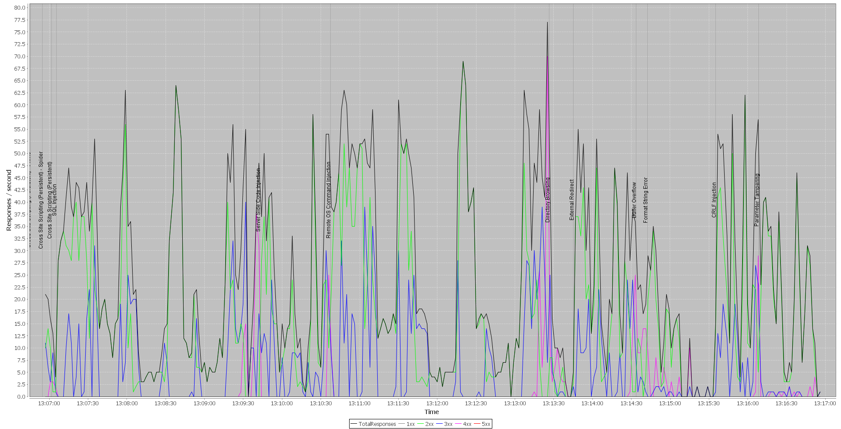

End

